Estadísticas
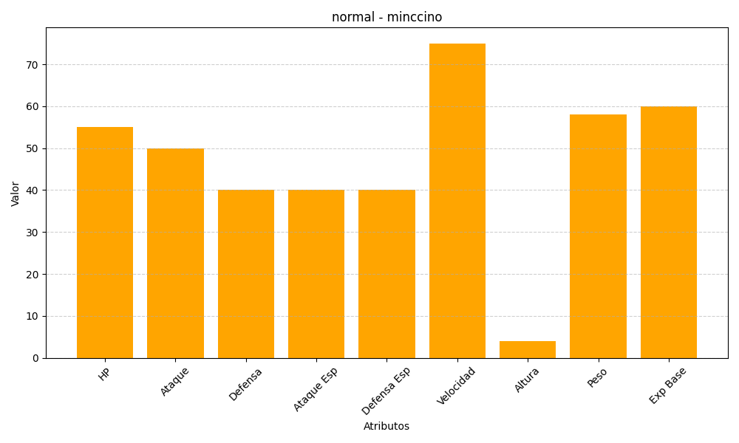
ID | Nombre | Tipo | HP | Ataque | Defensa | Ataque Especial | Defensa Especial | Velocidad | Altura | Peso | Experiencia Base
572 | minccino | normal | 55 | 50 | 40 | 40 | 40 | 75 | 4 | 58 | 60

